상품제안서
카르페디엠 70 경량 카본 골프우산 (C064) | 상품코드: F30951

 |  |  |  |  |  |  | 02-412-0044 | www.easy1.co.kr
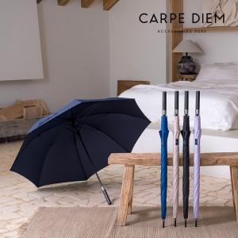

【상세/제작정보】

【인쇄/포장옵션】 | 실크, 원단인쇄 / 종이케이스

【공급단가】 | 수량 | 100~ | 300~ | 500~ | 1,000~ | 3,000~
*VAT별도 | 단가 | 40,800원 | 40,120원 | 39,100원 | 38,420원 | 37,400원

【상품 URL】 | https://dev.easy1.co.kr:443/src/goods_detail.php?gdno=30951

